信用交易
融资融券市场交易数据统计(2024-11-27)

标的证券 | 融资融券余额（亿元） | 融资余额（亿元） | 融券余额（亿元） | 融资买入额（亿元） | 融资融券规模变化（亿元） | 融资余额增幅(‰) | 融券余额增幅(%)
统计数据 | 18,354.49 | 18,208.80 | 108.25 | 1,328.78 | 33.22 | 1.77 | 0.96
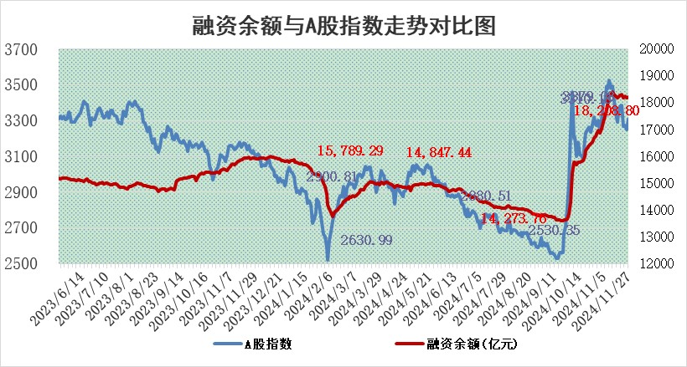

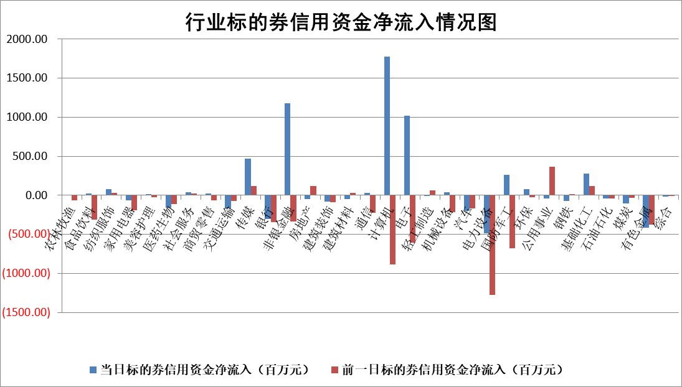

标的基金代码 | 标的基金简称 | 融资余额/市值(%) | 融资余额增幅(%) | 融资买入额/成交金额(%) | （融资余额净增额-融券余额净增额）/市值(‱) | 融券余额降幅(%) | ABS[（融资余额净增额-融券余额净增额）/市值净增额-1](%)
159902 | 华夏中小板ETF | 0.00 | 0.00 | 0.00 | 0.00 | 0.00 | 100.00
159915 | 易方达创业板ETF | 3.52 | 1.47 | 519018.32 | 5.56 | 30.81 | 97.94
159919 | 嘉实沪深300ETF | 0.72 | 0.21 | 4.37 | 0.08 | -8.95 | 99.95
159920 | 华夏恒生ETF | 32.34 | 0.04 | 10.75 | 1.39 | 0.00 | 99.16
159922 | 嘉实中证500ETF | 0.77 | 12.04 | 28.21 | 7.87 | -2.83 | 98.39
159925 | 南方沪深300ETF | 0.55 | -1.98 | 0.26 | -1.12 | 0.00 | 100.57
159928 | 消费ETF | 2.91 | 1.09 | 4.09 | 3.05 | -9.59 | 98.17
159934 | 易方达黄金ETF | 61.37 | 0.00 | 26.75 | -0.19 | 0.00 | 100.31
159939 | 全指信息技术ETF | 0.93 | 2.03 | 19.65 | 0.88 | -115.28 | 99.71
159940 | 全指金融地产ETF | 0.36 | -1.02 | 0.01 | -0.37 | 0.00 | 100.36
159995 | 半导体芯片ETF | 2.77 | -3.46 | 540.70 | -10.25 | -4.65 | 103.96
159997 | 天弘中证电子ETF | 2.15 | 0.25 | 3.37 | -0.42 | -2.94 | 100.15
159998 | 天弘中证计算机主题ETF | 0.91 | 15.02 | 0.28 | 11.07 | -3.20 | 97.75
510050 | 华夏上证50ETF | 3.38 | -0.25 | 221.15 | -0.89 | -1.02 | 100.94
510180 | 华安上证180ETF | 0.55 | -2.79 | 6.77 | -1.60 | -1.75 | 101.18
510880 | 华泰柏瑞红利ETF | 1.02 | -1.82 | 5.53 | -2.07 | -17.36 | 100.74
510900 | 易方达恒生H股ETF | 39.72 | -0.07 | 5.62 | -2.90 | 0.00 | 101.55
511010 | 5年期国债ETF | 3.21 | -1.67 | 0.16 | -5.45 | 0.00 | 28.65
511380 | 可转债及可交换债券ETF | 1.66 | 1.67 | 18.99 | 2.72 | 0.00 | 96.49
512000 | 全指证券ETF | 7.08 | -0.05 | 19.36 | -0.92 | -3.83 | 100.44
512010 | 沪深300医药卫生ETF | 7.25 | -0.76 | 70.70 | -5.75 | -1.65 | 104.14
512070 | 沪深300非银ETF | 2.59 | -6.02 | 728.27 | -16.59 | -2.10 | 113.90
512400 | 南方中证申万有色金属ETF | 3.01 | 1.64 | 0.88 | 4.69 | -1.26 | 95.98
512580 | 广发中证环保产业ETF | 0.69 | 2.88 | 0.10 | 1.94 | 0.00 | 98.99
512660 | 国泰中证军工ETF | 3.67 | -0.07 | 13.66 | -0.46 | -3.17 | 100.17
512800 | 华宝中证银行ETF | 8.87 | -2.71 | 1.88 | -28.34 | -15.87 | 154.14
512980 | 广发中证传媒ETF | 1.31 | 18.53 | 1059.67 | 19.25 | -9.77 | 96.54
515030 | 华夏中证新能源汽车ETF | 2.51 | 0.97 | 9.71 | 1.20 | -11.59 | 99.34
515050 | 华夏中证5G通信主题ETF | 1.36 | 14.09 | 18.09 | 16.80 | 0.45 | 94.06
515070 | 华夏中证人工智能ETF | 2.91 | -0.29 | 14.75 | -0.85 | 0.00 | 100.29
标的股票比较指标 |  | 融资余额/流通A股市值(%) | 融资余额增幅(%) | 融资买入额/成交金额(%) | （融资余额净增额-融券余额净增额）/流通A股市值(‱) | 融券余额降幅(%) | ABS[（融资余额净增额-融券余额净增额）/流通A股市值净增额-1](%)
前十名标的个股 |  | 海印股份 | 万事利 | 呈和科技 | 二六三 | 格科微 | 深水规院
 |  | 广汇汽车 | 二六三 | 致远互联 | 臻镭科技 | 中科金财 | 汉王科技
 |  | 首航高科 | 横店影视 | 明德生物 | 苏州科达 | 光华科技 | 星源卓镁
 |  | 超华科技 | 欢乐家 | 南新制药 | 品高股份 | 嘉化能源 | 万孚生物
 |  | 联络互动 | 臻镭科技 | 宁波华翔 | 万事利 | 盐田港 | 华脉科技
 |  | 爱康科技 | 汉王科技 | 长园集团 | 圣阳股份 | 日照港 | 诚达药业
 |  | 长江健康 | 易瑞生物 | 城发环境 | 利欧股份 | 海正药业 | 中一科技
 |  | 富通信息 | 华立科技 | 德马科技 | 汉王科技 | 新乳业 | 安邦护卫
 |  | 洪涛股份 | 苏州科达 | 博拓生物 | 致远互联 | 新宝股份 | 佳电股份
 |  | 中银绒业 | 品高股份 | 海正生材 | 宝通科技 | 聚飞光电 | 众辰科技
后十名标的个股 |  | 世纪华通 | 弘讯科技 | 邦彦技术 | 华胜天成 | 万邦达 | 美信科技
 |  | 观典防务 | 华胜天成 | 友阿股份 | 恒信东方 | 铭利达 | 深赛格
 |  | 卓朗科技 | 恒信东方 | 汇顶科技 | 弘讯科技 | 高能环境 | 雄韬股份
 |  | 凯撒文化 | 奇安信 | 英唐智控 | 海宁皮城 | 辉隆股份 | 国能日新
 |  | 惠程科技 | 华如科技 | 永安行 | 华如科技 | 皖新传媒 | 胜华新材
 |  | 盛屯矿业 | 惠泰医疗 | 世纪华通 | 光华科技 | 永兴股份 | 金帝股份
 |  | 江苏舜天 | 海宁皮城 | 观典防务 | 红星发展 | 神马电力 | 凯淳股份
 |  | 威创股份 | 国能日新 | 卓朗科技 | 天亿马 | 杭萧钢构 | 德石股份
 |  | 广电网络 | 华明装备 | 凯撒文化 | 佳电股份 | 安记食品 | 通宇通讯
 |  | 东旭光电 | 天臣医疗 | 惠程科技 | 中新赛克 | 金螳螂 | 汇隆新材
说明：1.以上普通交易数据和信用交易数据皆以交易日收盘后数据为基准；2.上述标的证券总数据只计算标的证券市场总数据，不包括从标的证券中调出去标的证券数据，所以与交易所公布的总值略有不同； 3.上述行业采用申万一级行业分类；4.以上标的基金和标的个股中比较的6个指标值中：前5个（从左至右）为正向指标，值越大排名越靠前；第6个为逆向指标，值越小，排名越靠前；5.第6个指标中ABS[]表示求绝对值，其主要用于考量信用资金相对净流入对股价相对净变化的贡献程度；6.数据来源：wind，交易所。

 |  |  |  | 证券代码 | 新增融资余额 | 融资买入额 | 融资买入增幅前10
 |  | 1 | 西部建设 | 002302 | 80643953 | 177472374 | 41%
 |  | 2 | 天键股份 | 301383 | 27855096 | 56831811 | 39%
 |  | 3 | 井松智能 | 688251 | 7040854 | 13763946 | 27%
 |  | 4 | 国电电力 | 600795 | 116116226 | 151740647 | 23%
 |  | 5 | 华立科技 | 301011 | 9342856 | 31199107 | 23%
 |  | 6 | 捷邦科技 | 301326 | 9066090 | 22350547 | 22%
 |  | 7 | 海利尔 | 603639 | 19864834 | 35520613 | 20%
 |  | 8 | 华研精机 | 301138 | 7597460 | 13339451 | 16%
 |  | 9 | 鹏辉能源 | 300438 | 83773067 | 304558811 | 16%
 |  | 10 | 建科股份 | 301115 | 7106455 | 29879412 | 15%

